Notlar
*** Program İskonto oran bakımları yapılan Müşteri ve Satıcılar için tanımlanan iskonto oranları üzerinden bir iskonto tutarı hesaplanması amaçlanmaktadır.
*** Program Local Class tasarım desenine sahip olmalıdır.
*** ALV olarak OO ALV standardına ve eventlerine sahip olmalıdır.
*** Mesajlar Global bir mesaj sınıfı kullanılmalı ve Exception Handle ile kullanıcılara bildirilmelidir.

Giriş Ekranı
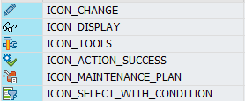
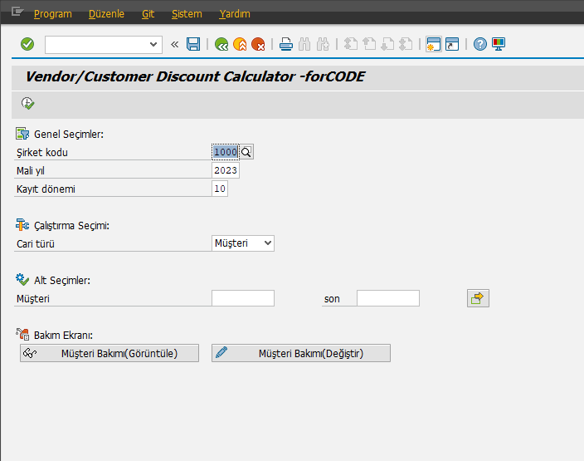
1- Giriş ekranı soldaki görsel ile aynı görünüme sahip olmaldır.
2- Programda kullanılan ikonlar aşağıdaki belirtilmiştir.
3- Seçimde kullanılacak nesne özellikleri aşağıda belirtilmiştir;
Şirket Kodu: Parametre nesnesi olup BKPF-BUKRS tipine sahip olmalıdır. Zorunlu alan olup boş geçilemez!
Mali Yıl: Parametre nesnesi olup BKPF-GJAHR tipine sahip olmalıdır. Zorunlu alan olup boş geçilemez!
Kayıt Dönemi: Parametre nesnesi olup BKPF-MONAT tipine sahip olmalıdır. Zorunlu alan olup boş geçilemez!
Cari Türü: Listbox nesnesi olup Char1 tipine sahip olmalıdır. D-Müşteri, K-Satıcı değerlerine sahiptir. Zorunlu alandır, boş geçilemez.
Müşteri: Select-Option nesnesi olup BSEG-KUNNR değerine sahip olmalıdır. Listbox D-Müşteri seçili ise aktif olmalıdır. Zorunlu değildir.
Satıcı: Select-Option nesnesi olup BSEG-LIFNR değerine sahip olmalıdır. Listbox K-Satıcı seçili ise aktif olmalıdır. Zorunlu değildir.
Müşteri Bakımı(Görüntüle) ve Müşteri Bakımı(Değiştir): Pushbutton nesnesi olmalıdır. Listbox D-Müşteri seçili ise aktif olmaldır.
Zorunlu alanlar boş olsa dahi bakım ekranı çağrılmalıdır.
Satıcı Bakımı(Görüntüle) ve Satıcı Bakımı(Değiştir): Pushbutton nesnesi olmalıdır. Listbox K-Satıcı seçili ise aktif olmaldır.
Zorunlu alanlar boş olsa dahi bakım ekranı çağrılmalıdır.

Bakım Ekranları ve Tasarımları
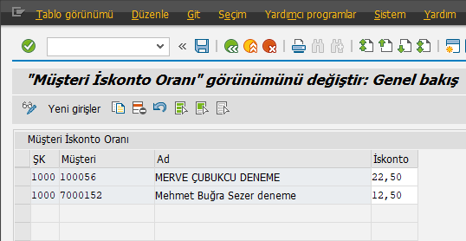
1- Müşteri ve Satıcı İskonto tabloları için teknik detay soldaki şablonda paylaşılmıştır.
2- Bakım ekranları "Maintenance View" olarak tasarlanmalıdır.
"Ad" alanı Relationships özelliği ile eklenmeli ve 'Read Only' özelliğine sahip olmalıdır.
"İskonto" alanı 000,01 ile 100,00 arasında bir değere sahip olmalıdır. Bu değer dışında bir değer girişi hata mesajı ile kullanıcıya bildirilmeli.
A) Müşteri İskonto Bakımı
Alan | Key | Data Element | Veri Tipi | Lenght | Decimal | Check Table | Srch Help
MANDT | X | MANDT | CLNT | 3 |  | T000
BUKRS | X | BUKRS | CHAR | 4 |  | T001 | C_T001
KUNNR | X | KUNNR | CHAR | 10 |  | KNA1 | DEBI
RATES |  | Z*** | DEC | 5 | 2

B) Satıcı İskonto Bakımı
Alan | Key | Data Element | Veri Tipi | Lenght | Decimal | Check Table | Srch Help
MANDT | X | MANDT | CLNT | 3 |  | T000
BUKRS | X | BUKRS | CHAR | 4 |  | T001 | C_T001
Lifnr | X | LIFNR | CHAR | 10 |  | LFA1 | KRED
RATES |  | Z*** | DEC | 5 | 2

ALV Ekranı ve Tasarımı
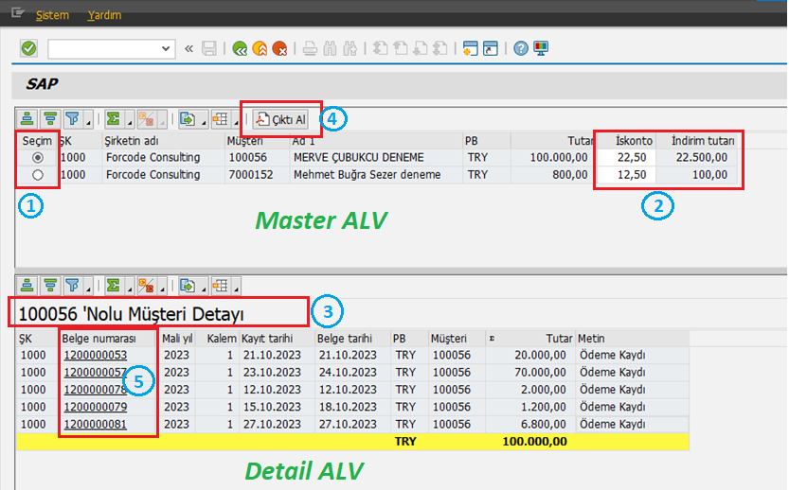
1- Master ALV' de "Seçim" alanı Radio buton görünümüne sahip iconlar ile yönetilecek. Center ve Hotspot özelliklerine sahip olmalıdır. Üzerine tıklandığında(Hotspot Event) seçim alanı "ICON_RADIOBUTTON" iconu devralmalı, diğer tüm satırlar "ICON_WD_RADIO_BUTTON_EMPTY" icon değerine sahip olmalıdır.
2- Master ALV' de "İskonto Oranı" alanı editlenebilir özelliğe sahip olmalı ve kullanıcı orana müdahale edebilmelidir. İskonto oran bilgisi kullanıcı tarafından değiştilildiğinde "İndirim tutarı" alanı otomatik yeni İstkontı oranı ile güncellenmelidir. İndirim oranı = ( Tutar * İskonto ) / 100 formülü ile hesaplanmalıdır. "İskonto oranı" alanı 0,01 ile 100,00 değerleri arasında bir girişe sahip olmalıdır. Bu aralık dışında bir değer girişi olduğunda kullanıcı uyarılmalı ve değer girişini düzeltmeye zorlanmalıdır. *** Grid add_protocol_entry methodu kullanılmalıdır.
3- Master ALV' de seçimi aktif olan satıra ait detay bilgileri Detail ALV üzerinde listelenmelidir. Detail ALV Title değeri Müşteri Numarası değeri ile parametrik olarak dolmalıdır.
4- Master ALV' ye toolbar event kullanımı ile "Çıktı Al" butonu eklenmelidir. Butonun Icon değeri ICON_PDF değerine sahip olmalıdır.
Buton tıklandığında "Seçim" alanı aktif olan satıra ait PDF çıktısı üretilmelidir. ***PDF çıktı içeriği "Çıktı Tasarımı" sekmesinde bahsedilmiştir.
5- Detail ALV' de "Belge numarası" alanı Hotspot özelliğine sahip olmalı ve üzerine tıklandığında "FB03" işlem kodu köprüsü belge görüntülenebilmelidir. ***Call Transaction referansı ile yapılmalıdır.

A) Master ALV Output Fields
Component | Component Type | Data Type | Lenght | Decimal
SELKZ | ICON_D | CHAR | 4 | 0
BUKRS | BUKRS | CHAR | 4 | 0
BUTXT | BUTXT | CHAR | 25 | 0
KUNNR | KUNNR | CHAR | 10 | 0
NAME1 | NAME1 | CHAR | 30 | 0
WAERS | WAERS | CUKY | 5 | 0
WRBTR | WRBTR | CURR | 23 | 2
RATES | Z*** | DEC | 5 | 2
DSCNT | Z*** | CURR | 23 | 2

B) Detail ALV Output Fields
Component | Component Type | Data Type | Lenght | Decimal
BUKRS | BUKRS | CHAR | 4 | 0
BELNR | BELNR_D | CHAR | 10 | 0
GJAHR | GJAHR | NUMC | 4 | 0
BUZEI | BUZEI | NUMC | 3 | 0
BUDAT | BUDAT | DATS | 8 | 0
BLDAT | BLDAT | DATS | 8 | 0
WAERS | WAERS | CUKY | 5 | 0
KUNNR | KUNNR | CHAR | 10 | 0
WRBTR | WRBTR | CURR | 23 | 2
SGTXT | SGTXT | CHAR | 50 | 0

Veri Kaynağı
Müşteri İskonto Bakımı ve Satıcı İskonto Bakım tablolarıdan bakımı yapılan Şirket kodu ve Cari numaraları ile BSEG ve BKPF tabloları read edilecektir.
A) Cari Türü: Müşteri
MASTER ALV
BUKRS = DETAIL_ALV-BUKRS
BUTXT = T001-BUTXT
KUNNR = DETAIL_ALV-KUNNR
NAME1 = KNA1-NAME1
WAERS = DETAIL_ALV-WAERS
WRBTR = SUM( DETAIL_ALV-WRBTR )
RATES = MÜŞTERİ_İSKONTO_BAKIMI-RATES
DSCNT = ( WRBTR * RATES ) / 100
DETAIL ALV
BUKRS = BSEG-BUKRS
BELNR = BSEG-BELNR
GJAHR = BSEG-GJAHR
BUZEI = BSEG-BUZEI
BUDAT = BKPF-BUDAT
BLDAT = BSEG-BLDAT
WAERS = BKPF-WAERS
KUNNR = BSEG-KUNNR
WRBTR = BSEG-WRBTR
SGTXT = BSEG-SGTXT
JOINS: BKPF and BSEG
BKPF-BUKRS = BSEG-BUKRS
BKPF-BELNR = BSEG-BELNR
BKPF-GJAHR = BSEG-GJAHR
JOINS: BSEG and MÜŞTERİ_İSKONTO_BAKIMI
BSEG-KOART= 'D'
BSEG-BUKRS = MÜŞTERİ_İSKONTO_BAKIMI-BUKRS
BSEG-KUNNR = MÜŞTERİ_İSKONTO_BAKIMI-KUNNR
CONDITIONS: BKPF and BSEG
BKPF-BUKRS = GİRİŞ_EKRANI-Şirket kodu
BKPF-GJAHR = GİRİŞ_EKRANI-Mali yıl
BKPF-MONAT = GİRİŞ_EKRANI-Kayıt dönemi
BSEG-KUNNR = GİRİŞ_EKRANI-Müşteri
B) Cari Türü: Satıcı
MASTER ALV
BUKRS = DETAIL_ALV-BUKRS
BUTXT = T001-BUTXT
KUNNR = DETAIL_ALV-LIFNR
NAME1 = LFA1-NAME1
WAERS = DETAIL_ALV-WAERS
WRBTR = SUM( DETAIL_ALV-WRBTR )
RATES = SATICI_İSKONTO_BAKIMI-RATES
DSCNT = ( WRBTR * RATES ) / 100
DETAIL ALV
BUKRS = BSEG-BUKRS
BELNR = BSEG-BELNR
GJAHR = BSEG-GJAHR
BUZEI = BSEG-BUZEI
BUDAT = BKPF-BUDAT
BLDAT = BSEG-BLDAT
WAERS = BKPF-WAERS
LIFNR = BSEG-LIFNR
WRBTR = BSEG-WRBTR
SGTXT = BSEG-SGTXT
JOINS: BKPF and BSEG
BKPF-BUKRS = BSEG-BUKRS
BKPF-BELNR = BSEG-BELNR
BKPF-GJAHR = BSEG-GJAHR
JOINS: BSEG and MÜŞTERİ_İSKONTO_BAKIMI
BSEG-KOART= 'K'
BSEG-BUKRS = SATICI_İSKONTO_BAKIMI-BUKRS
BSEG-LIFNR = SATICI_İSKONTO_BAKIMI-LIFNR
CONDITIONS: BKPF and BSEG
BKPF-BUKRS = GİRİŞ_EKRANI-Şirket kodu
BKPF-GJAHR = GİRİŞ_EKRANI-Mali yıl
BKPF-MONAT = GİRİŞ_EKRANI-Kayıt dönemi
BSEG-LIFNR = GİRİŞ_EKRANI-Satıcı

